Sheet1
Povzel: Zorko Vičar, 29.okt.2017b/ 26.dec. 2018

Kaj je glasba, težko vprašanje - zagotovo pa ima glasba izjemno velik vpliv na večino ljudi?
Od kod občutek za posluh, razmerje frekvenc, tonov, lepoto, harmonijo, od kod ritem in želja
po izdelavi glasbenih inštrumentov (ples, petje, igranje, je to zgolj
laskanje nasprotnemu spolu ... ali še kaj več) ...
- ali je glasba le slučaj, ki se je z zaporedjem zvokov nekega posameznika zgodil nekoč davno
in sedaj deluje na posameznika samo še preko vzgoje
v "akustični" zapuščini posamezne civilizacije?
Ali je glasba in občutenje harmonije različnih tonov, prirojena lastnost, ki preko čutil,
posamezniku omogoča tako zaznavanje zvoka okolice, preživetje, kot konsistentno govorno, zvočno komunikacijo med ljudmi in drugimi bitji.
Ali je glasba nujni del čustvovanja? Vsekakor vpliva, oblikuje naše počutje (harmonija dura ob primernem ritmu da veselje, mol pa večinoma veselje vzame).
Kot ton imenujemo tisti zvok, ki ima načeloma samo eno frekvenco (enota je: Hz = 1/s)
in to v obliki sinusnega valovanja - šum pa ima več frekvenc ...
Tako valovanje, imenovano tudi harmonično, lahko nastane zaradi sinusnega nihanja strune, ki se prenese
na zrak - kar slišimo kot ton. Zrak se ob struni izmenoma zgosti in razredči
in ta proces se širi s hitrostjo približno 340 m/s [hitrost se spreminja s korenom abs. temperature]
po prostoru z zrakom - delno se prenese tudi v trdne predmete, vodo.
Seveda lahko zrak valovi harmonično tudi preko stoječih valovanj v
v zračnem stebru (piščal, več piščali različnih dolžin lahko tvori recimo orgle ...).
Zvok seveda tvorijo tudi človeške glasilke, ustna votlina preko žvižganja - človek tvori lahko dokaj |  |  |  |  |  |  |  |  |  |  | Nihanje zvočila se prenese na zrak.
čiste harmonične približke nihanj, valovanj zraka - to je petje ...
Hitrost valovanja je kar produkt frekvence in valovne dolžine.

Kot bomo videli, je frekvenčno razmerje med sosednjimi poltoni (to so osnovni koraki med harmoničmi zvoki
zaporedja glasbene govorice), ki so splošno sprejeti v večini kultur, enako 1,05946. Recimo za frekvenco 440 Hz
je razmerje_sosednjih_poltonov = 466,1638Hz/440,0000Hz = 1,05946.
To je približno 6 % zvišanje sosednje frekvence (5,946 %). |  |  |  |  |  |  |  |  |  |  | Potujoče valovanje lahko opišemo z izrazom,
Nikakor pa nas ne prpiča absolutna razlika med frekvencama dveh harmoničnih (sinusnih) zvokov, |  |  |  |  |  |  |  |  |  |  | ki ga dobimo kot rešitev valovne enačbe:
ampak le razmerje - taka je narava našega dojemanja tonov in poltonov.

OKTAVA |  |  |  |  |  |  |  |  |  |  | Hitrost valovanja:
V glasbi je oktava (latinščina: octavus: osmi, osma, osmo) interval med glasbenima korakoma z dvojno
frekvenco zvoka. Oktava je pojav, ki ga nekateri imenujemo
osnovni čudež glasbe, katerega uporaba je "pogosta v večini glasbenih sistemov".

Najpogostejše glasbene lestvice so običajno napisane z osmimi notami,
interval med prvo in zadnjo pa je oktava.
Na primer, glavna lestvica C je običajno napisana s simboli
C D E F G A B C (kdaj tudi H namesto B), pri čemer je začetni C in končni C ločen za oktavo.
Poimenujemo jih tudi: prima (1) C, sekunda (2) D, terca (3) E, kvarta (4) F, kvinta (5) G, seksta (6) A, septima (7) H, oktava (8) C, nona (9) (sekunda+oktava), decima (10)
Dve noti ločeni za oktavo imata iste črkovne oznake in sta v razmerjih frekvenc napram zečetne
oktavne frekvence istega razreda. Oktava pa je sestavljena skupaj iz 12 poltonov.

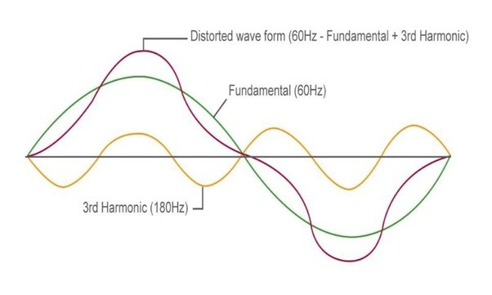
Spodaj sta zapisa frekvenc za A in D dur (akord). Če delimo frekvence z najnižjo, vidimo da si sledijo razmerja po pol oktave, po 0,5 (to so harmoniki osnovne frekvence).
To je harmonija, ki večini ugaja, pri molih razmerja niso polovična in večini delujejo molske kombinacije tonov resno, lahko otožno.
 |  |  | frek [Hz] | Razmerje_z_osnovno_frek |  |  | frek [Hz] | Razmerje_z_osnovno_frek
 |  | A_dur | 277.18 | 2.52 |  | D_dur | 370.0 | 2.5198528911
 |  |  | 220 | 2.00 | oktava |  | 293.7 | 2
 |  |  | 164.81 | 1.50 | kvinta |  | 220.0 | 1.4983314037
 |  | OS_frekvenca_A_dura | 110 | 1.00 | prima |  | 146.8 | 1
Čisti intervali so prima, kvarta, kvinta, oktava (in undecima, duodecima,...)

KAJ JE AKORD? - akord je torej sozvočje treh ali več tonov.
Kot smo videli, je razmerje med sosednjimi poltoni, ki je splošno sprejetio, približno enako 1, 06.
Kaj pa razmerje med tremi duri (akordi), znotraj katerega poteka večino melodij pop kulture.
Recimo A, D, E ali D, G, A ali G, C, D ali C, F, G ... |  |  |  |  | Razmerje_frekvencZaporedni_polton
 |  |  |  |  | 1.3348398542 | 6 |  |  |  |  | Slika učinka osnovne frekvence (60 Hz)
 |  |  |  |  | 1.4983070769 | 8 |  |  |  |  | in tretjega harmonika 180 Hz.
Izkaže se, da človeškim občutkom ugaja razmerje |  |  |  |  |  |  |  |  |  |  | Tak zvok nam prija.
harmonij (durov), ko se neka melodija izvaja
v harmoniji zvokov, ki se začnejo na osnovnem tonu neke
oktave in se med melodijo (od dvanajstih poltonov oktave) z durovo harmonijo odmaknemo
za šest višje (na 6-i polton - razmerje frekvenc je 1,3348,
iz C na F ton - kvarto) ali za 8 poltonov, to je pol oktave višje
(na 8. polton - razmerje frekvenc je 1,4983 = 1,5,
torej iz C na G ton - kvinto). Seveda so tudi med ostalimi kombinacijami
harmonij všečni prehodi (F in G in vse ostale kombinacije s ponavljanjem).
A to ne pomeni, da je molovska kombinacija tonov in vse ostale
izpeljanke (A7, G7, E7, ...) odveč.
Ravno obratno - izjemne skladbe so nastale ravno s kombinacijo
različnih harmonij, v kombinaciji s toni in poltoni, zamenjavo ritmov,
izbiro časovnih presledkov, kombinacijo različnih glasbil, petja,
celo naravnih glasov, od vetra, šumenja vode, dežja, do živalskih
glasov, grmenja, šumenja listja, hrupa ...
Obstajajo celo skladbe iz samih poltonov in seveda skladbe, ki se ne držijo nobenih pravil, ne splošne definicije
poltonov, tonov, harmonij, prehodov med frekvencami ...

Kaj sta torej glasba, človeški posluh, je to zgolj trening
občutkov - kdaj tudi pranje možganov ... V glasbi je vsega po malem,
saj je del splošnega dogajanja med ljudmi.
Glasba nas spremlja tako na porokah, zabavah, v avtomobilih, mlade celo na
ulici ujete v svet slušalk, sakralnih obredih,
večkrat ob slovesu bližnjih, kdaj celo na bojiščih
takih in drugačnih vojn, je del političnega protokola
in sploh zmeraj ne velja, da kdor poje, zlo ne misli. Glasba je
lahko del potuhnjenega potujčevanja - kot vsiljen jezik.
A vsekakor je glasba v osnovi lepota, umetnost, dar - poseben jezik, s katerim
si ljudje lahko pošiljamo zelo lepa in globoka sporočila, čustvovanja, razpoloženja, nas požene
v ples - gibanje, nas lahko privede do globokih razmišljanj, tudi rešitev medčloveških
in znanstvenih problemov ... Lahko pa nas tudi zavede ... V kombinaciji
s sliko in arhitekturo ter kulturno-časovno umestitvijo je glasba ena najmočnejših vrlin, orodij, darov, ki jih premore človek ...

Glasba je lahko hkrati dar in denar ...

Nekaj teorije, izračunov, definicij
-----------------------------------------------------------------------------------------------------------------------------------------
Sledi slika, iz katere razberemo, od česa je odvisna frekvenca valovanja na struni.
Nato pa teorija in tabela za izračun frekvenc in lege prečk na vratu gitare.
Pri gitari torej določamo tone preko napetosti in dolžine strun, enako pri harfi, violini, klavirju, v piščali preko dolžine cevk, itn.
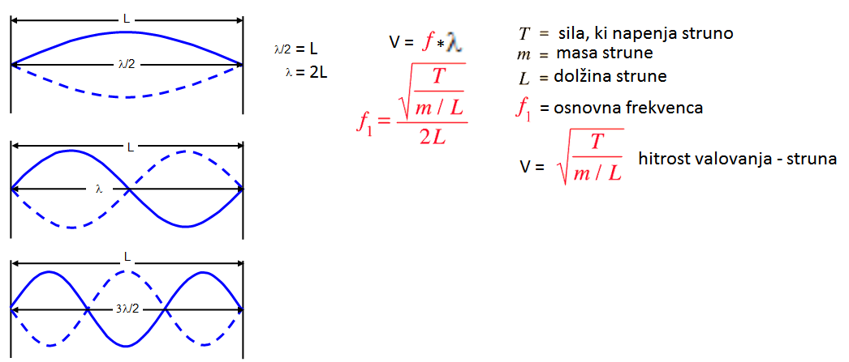

Linear and helical pitch space
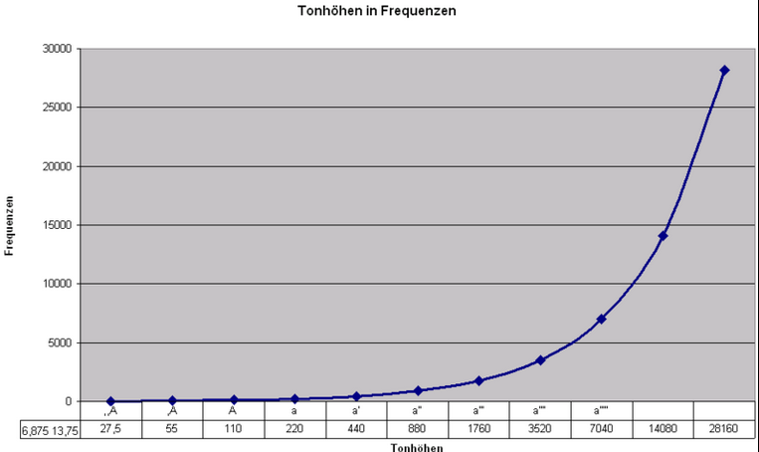
The simplest pitch space model is the real line. A fundamental frequency f
is mapped to a real number p according to the equation
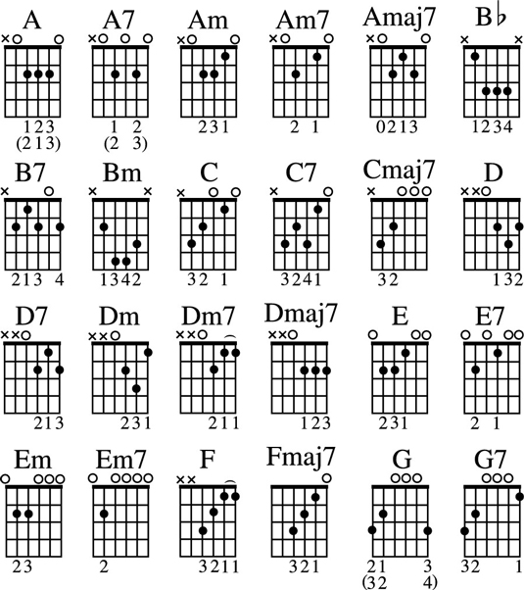

This creates a linear space in which octaves have size 12, semitones
(the distance between adjacent keys on the piano keyboard) have size 1,
and middle C is assigned the number 60, as it is in MIDI. 440 Hz is the
standard frequency of 'concert A', which is the note 9 semitones above 'middle C'.

Komorni ton (a1) za uglašanje ima definicijo 440 nihajev na sekundo [Hz].

 |  | Glasbene vilice kot stari etalon za umeritveni komorni ton a1=440 Hz

 |  | Človeško uho zazna zvočne frekvence od nekje 16 Hz do 20 000 Hz, odvisno od starosti |  |  |  |  |  |  |  |  |  | Frequenzen (in Hertz) des Kammertons a1 und seiner Oktavverwandten

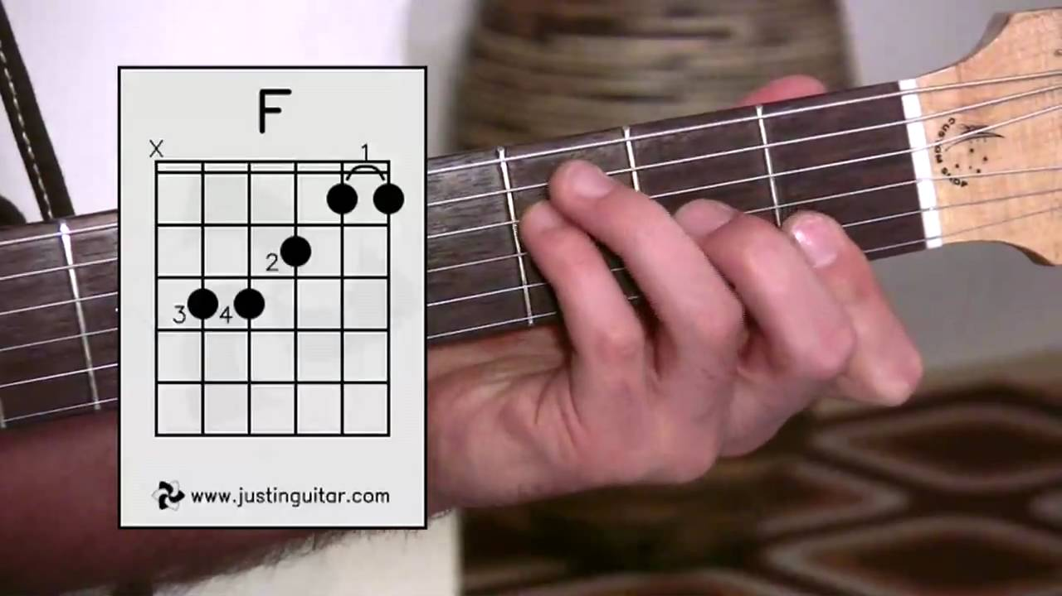
 |  |  |  |  |  |  |  |  |  |  |  |  |  |  |  |  |  |  | Gitara
 |  |  |  |  |  |  |  |  |  |  |  |  |  |  |  |  |  |  | String frequencies of standard tuning
 |  |  |  |  |  |  |  |  |  |  |  |  |  |  |  |  |  |  | String frequencies of standard tuning String | Frequency | Scientific pitch notation
 |  |  |  |  |  |  |  |  |  |  |  |  |  |  |  |  |  |  | 1 (E) | 329.63 Hz | E4
 |  |  |  |  |  |  |  |  |  |  |  |  |  |  |  |  |  |  | 2 (B) | 246.94 Hz | B3
 |  |  |  |  |  |  |  |  |  |  |  |  |  |  |  |  |  |  | 3 (G) | 196.00 Hz | G3
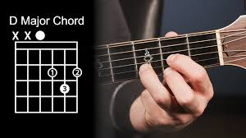
 |  |  |  |  |  |  |  |  |  |  |  |  |  |  |  |  |  |  | 4 (D) | 146.83 Hz | D3
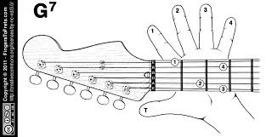
 |  |  |  |  |  |  |  |  |  |  |  |  |  |  |  |  |  |  | 5 (A) | 110.00 Hz | A2
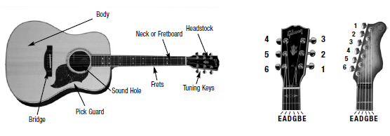
 |  |  |  |  |  |  |  |  |  |  |  |  |  |  |  |  |  |  | 6 (E) | 82.41 Hz | E2

 |  |  |  |  |  |  |  |  |  |  |  | C
 |  |  |  |  |  |  |  |  |  |  |  | D
 |  |  |  |  |  |  |  |  |  |  |  | E
 |  |  |  |  |  |  |  |  |  |  |  | F
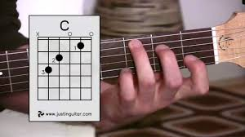
 |  |  |  |  |  |  |  |  |  |  |  | G
 |  |  |  |  |  |  |  |  |  | 3.3219280949 |  | A
 | f = 440*2^((P-69)/12) |  |  |  |  |  |  |  |  | 57.769564049 |  | H |  | Gitara |  | cm
 |  |  |  |  |  | zap_(pol)tonov |  |  |  |  |  |  |  | Meritve |  | Izracuni_lege_preck
p | p |  | frek | a1 (tudi A4) | fre=440*2^((P-69)/12)=E45*POWER(2;(G45-69)/12) | P |  | df | razm_fre | poltoni | toni | razm_frek_ton |  | L-dol_strun [cm] | razm_dol | lega_preck=Lo*440/fre
a1 | 69 | Zacetek oktave a2 | 440 | 440 | 440.0000 | 69 | C | 24.70 | 1.05946 | 1 | 1 |  |  | 62 |  | 62 | 1
 | 81 |  | 880 | 440 | 466.1638 | 70 |  | 26.16 | 1.05946 | 2 |  |  |  | 58.5 | 1.0598290598 | 58.520207386 | 2
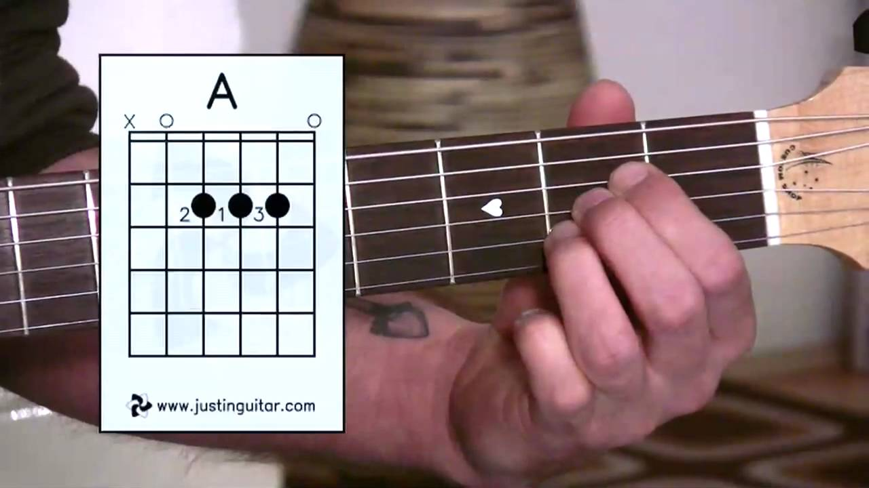
 |  |  |  | 440 | 493.88 | 71 | D | 27.72 | 1.0594630944 | 3 | 2 | 1.1224620483 |  | 55.2 | 1.1231884058 | 55.235720525 | 3
 |  |  |  | 440 | 523.25 | 72 |  | 29.37 | 1.0594630944 | 4 |  |  |  |  |  | 52.135577746 | 4
 |  |  |  | 440 | 554.37 | 73 | E | 31.11 | 1.0594630944 | 5 | 3 | 1.1224620483 |  |  |  | 49.209432611 | 5
 |  | d2-ton |  | 440 | 587.33 | 74 | F | 32.96 | 1.0594630944 | 6 | 4 | 1.0594630944 |  |  |  | 46.447519383 | 6
 |  |  |  | 440 | 622.25 | 75 |  | 34.92 | 1.0594630944 | 7 |  |  |  |  |  | 43.840620434 | 7
 |  | e2-ton |  | 440 | 659.26 | 76 | G | 37.00 | 1.0594630944 | 8 | 5 | 1.1224620483 |  |  |  | 41.380035479 | 8
 |  |  |  | 440 | 698.46 | 77 |  | 39.20 | 1.0594630944 | 9 |  |  |  |  |  | 39.057552547 | 9
 |  |  |  | 440 | 739.99 | 78 | A | 41.53 | 1.0594630944 | 10 | 6 | 1.1224620483 |  |  |  | 36.865420565 | 10
 |  | g2-ton |  | 440 | 783.99 | 79 |  | 44.00 | 1.0594630944 | 11 |  |  |  |  |  | 34.796323498 | 11
 |  |  |  | 440 | 830.61 | 80 | H | 46.62 | 1.0594630944 | 12 | 7 | 1.1224620483 |  |  |  | 32.843355925 | 12
 |  | Zacetek oktave a2 |  | 440 | 880.00 | 81 | C CCCC | 49.39 | 1.0594630944 |  |  |  |  | 31 |  | 31 | 13
 |  |  |  | 440 | 932.33 | 82 |  |  |  |  |  |  |  |  |  | 29.260103693 | 14
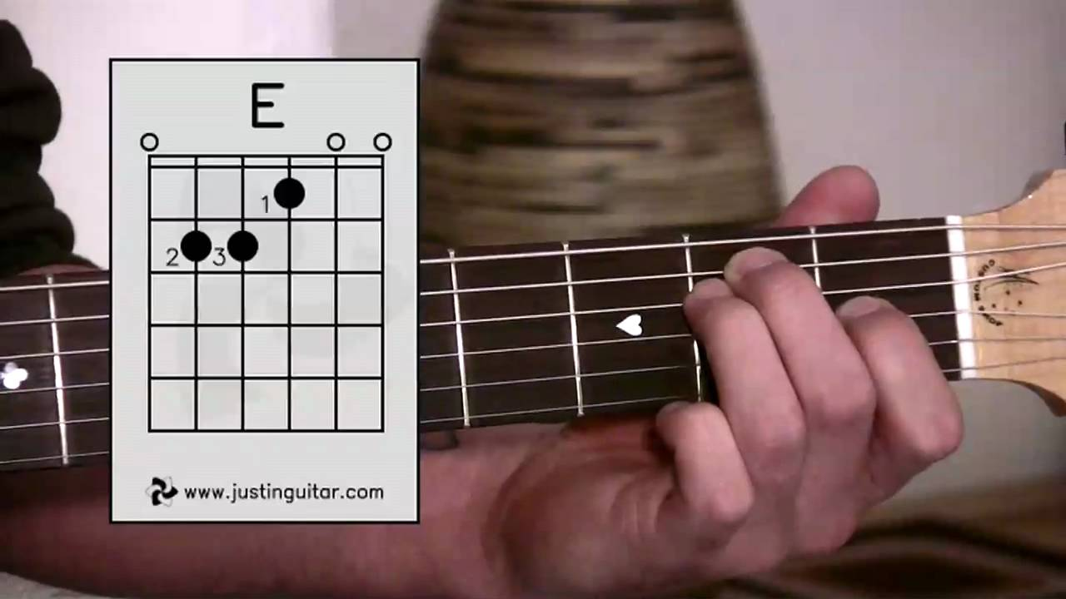
 |  | h2-ton |  | 440 | 987.77 | 83 |  |  |  |  |  |  |  |  |  | 27.617860262 | 15
 |  |  |  | 440 | 1046.50 | 84 |  |  |  |  |  |  |  |  |  | 26.067788873 | 16
 |  |  |  | 440 | 1108.73 | 85 |  |  |  |  |  |  |  |  |  | 24.604716306 | 17
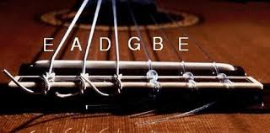
 |  |  |  | 440 | 1174.66 | 86 |  |  |  |  |  |  |  |  |  | 23.223759692 | 18
 |  |  |  | 440 | 1244.51 | 87 |  |  |  |  |  |  |  |  |  | 21.920310217 | 19
 |  | e3-ton |  | 440 | 1318.51 | 88
 |  |  |  | 440 | 1396.91 | 89
 |  |  |  | 440 | 1479.98 | 90
 |  |  |  | 440 | 1567.98 | 91
 |  |  |  | 440 | 1661.22 | 92 |  |  |  |  |  |  |  |  |  |  |  | Gitara
 |  | Zacetek oktave a3 |  | 440 | 1760.00 | 93 |  |  | 1 | 1 |  |  |  |  |  |  |  | String frequencies of standard tuning
 |  |  |  | 440 | 1864.66 | 94 |  |  | 1.0594630944 | 2 |  |  |  |  |  |  |  | String frequencies of standard tuning String | Frequency | Scientific pitch notation
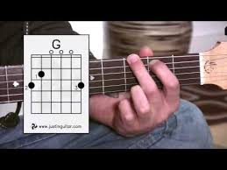
 |  |  |  | 440 | 1975.53 | 95 |  |  | 1.1224620483 | 3 |  |  |  |  |  |  |  | 1 (E) | 329.63 Hz | E4
 |  |  |  | 440 | 2093.00 | 96 |  |  | 1.189207115 | 4 |  |  |  |  |  |  |  | 2 (B) | 246.94 Hz | B3
 |  |  |  | 440 | 2217.46 | 97 |  |  | 1.2599210499 | 5 |  |  |  |  |  |  |  | 3 (G) | 196.00 Hz | G3
 |  |  |  | 440 | 2349.32 | 98 |  |  | 1.3348398542 | 6 |  |  |  |  |  |  |  | 4 (D) | 146.83 Hz | D3
 |  |  |  | 440 | 2489.02 | 99 |  |  | 1.4142135624 | 7 |  |  |  |  |  |  |  | 5 (A) | 110.00 Hz | A2
 |  |  |  | 440 | 2637.02 | 100 |  |  | 1.4983070769 | 8 |  |  |  |  |  |  |  | 6 (E) | 82.41 Hz | E2
 |  |  |  | 440 | 2793.83 | 101 |  |  | 1.587401052 | 9
 |  |  |  | 440 | 2959.96 | 102 |  |  | 1.6817928305 | 10 |  |  |  |  |  |  |  |  | frekvenca
 |  |  |  | 440 | 3135.96 | 103 |  |  | 1.7817974363 | 11 |  |  |  |  |  |  |  | 440 | 8.66 | 1 | O1 | 1 | f = 440*2^((P-69)/12)
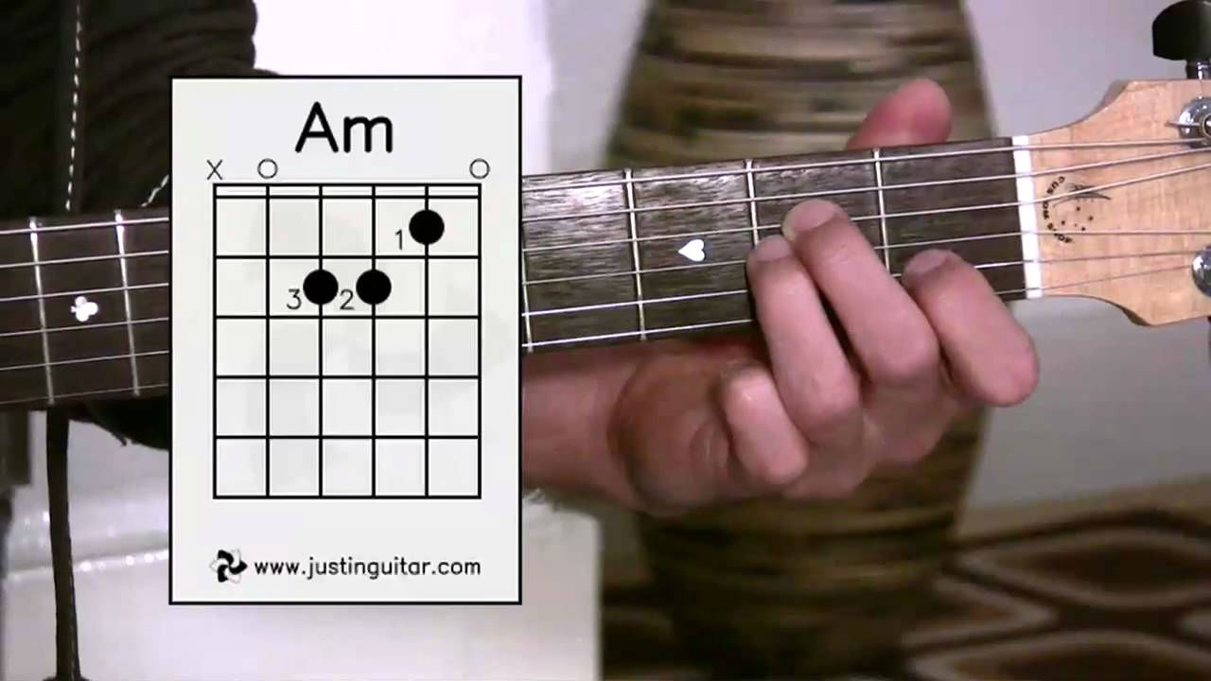
 |  |  |  | 440 | 3322.44 | 104 |  |  | 1.8877486254 | 12 |  |  |  |  |  |  |  | 440 | 9.18 | 2 |  | 2
 |  | Zacetek oktave a4 |  | 440 | 3520.00 | 105 |  |  | 2 | 13 |  |  |  |  |  |  |  | 440 | 9.72 | 3 |  | 3
 |  |  |  | 440 | 3729.31 | 106 |  |  |  |  |  |  |  |  |  |  |  | 440 | 10.30 | 4 |  | 4
 |  |  |  | 440 | 3951.07 | 107 |  |  |  |  |  |  |  |  |  |  |  | 440 | 10.91 | 5 |  | 5 |  | Recimo A, D, E ali D, G, A ali G, C, D ali C, F, G ...
 |  |  |  | 440 | 4186.01 | 108 |  |  |  |  |  |  |  |  |  |  |  | 440 | 11.56 | 6 |  | 6 |  | 1 (E) | 329.63 | E4
 |  |  |  | 440 | 4434.92 | 109 |  |  |  |  |  |  |  |  |  |  |  | 440 | 12.25 | 7 |  | 7 |  | 2 (B) | 246.94 | B3
 |  |  |  | 440 | 4698.64 | 110 |  |  |  |  |  |  |  |  |  |  |  | 440 | 12.98 | 8 |  | 8 |  | 3 (G) | 196 | G3
 |  |  |  | 440 | 4978.03 | 111 |  |  |  |  |  |  |  |  |  |  |  | 440 | 13.75 | 9 |  | 9 |  | 4 (D) | 146.83 | D3
 |  |  |  | 440 | 5274.04 | 112 |  |  |  |  |  |  |  |  |  |  |  | 440 | 14.57 | 10 |  | 10 |  | 5 (A) | 110 | A2
 |  |  |  | 440 | 5587.65 | 113 |  |  |  |  |  |  |  |  |  |  |  | 440 | 15.43 | 11 |  | 11 |  | 6 (E) | 82.41 | E2
 |  |  |  | 440 | 5919.91 | 114 |  |  |  |  |  |  |  |  |  |  |  | 440 | 16.35 | 12 |  | 12 |  | C | 130.81
 |  |  |  | 440 | 6271.93 | 115 |  |  |  |  |  |  |  |  |  |  |  | 440 | 17.32 | 13 | O2 | 1 |  | F | 87.31
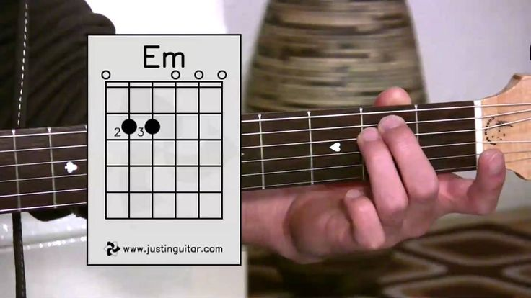
 |  |  |  | 440 | 6644.88 | 116 |  |  |  |  |  |  |  |  |  |  |  | 440 | 18.35 | 14 |  | 2 |  | Ais | 116.54
 |  |  |  | 440 | 7040.00 | 117 |  |  |  |  |  |  |  |  |  |  |  | 440 | 19.45 | 15 |  | 3
 |  |  |  | 440 | 7458.62 | 118 |  |  |  |  |  |  |  |  |  |  |  | 440 | 20.60 | 16 |  | 4
 |  |  |  | 440 | 7902.13 | 119 |  |  |  |  |  |  |  |  |  |  |  | 440 | 21.83 | 17 |  | 5
 |  |  |  | 440 | 8372.02 | 120 |  |  |  |  |  |  |  |  |  |  |  | 440 | 23.12 | 18 |  | 6
 |  |  |  | 440 | 8869.84 | 121 |  |  |  |  |  |  |  |  |  |  |  | 440 | 24.50 | 19 |  | 7
 |  |  |  | 440 | 9397.27 | 122 |  |  |  |  |  |  |  |  |  |  |  | 440 | 25.96 | 20 |  | 8
 |  |  |  | 440 | 9956.06 | 123 |  |  |  |  |  |  |  |  |  |  |  | 440 | 27.50 | 21 |  | 9 |  | (najnižji ton pri klavirju) |  |  | A(sk)
 |  |  |  | 440 | 10548.08 | 124 |  |  |  |  |  |  |  |  |  |  |  | 440 | 29.14 | 22 |  | 10
 |  |  |  | 440 | 11175.30 | 125 |  |  |  |  |  |  |  |  |  |  |  | 440 | 30.87 | 23 |  | 11
 |  |  |  | 440 | 11839.82 | 126 |  |  |  |  |  |  |  |  |  |  |  | 440 | 32.70 | 24 |  | 12
 |  |  |  | 440 | 12543.85 | 127 |  |  |  |  |  |  |  |  |  |  |  | 440 | 34.65 | 25 | O3 | 1
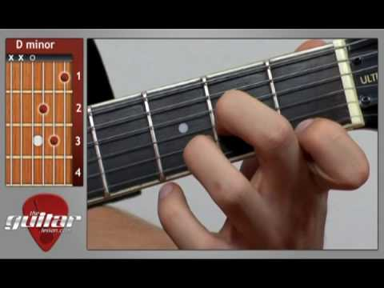
 |  |  |  | 440 | 13289.75 | 128 |  |  |  |  |  |  |  |  |  |  |  | 440 | 36.71 | 26 |  | 2
 |  |  |  | 440 | 14080.00 | 129 |  |  |  |  |  |  |  |  |  |  |  | 440 | 38.89 | 27 |  | 3
 |  |  |  | 440 | 14917.24 | 130 |  |  |  |  |  |  |  |  |  |  |  | 440 | 41.20 | 28 |  | 4 |  | E1
 |  |  |  | 440 | 15804.27 | 131 |  |  |  |  |  |  |  |  |  |  |  | 440 | 43.65 | 29 |  | 5
 |  |  |  | 440 | 16744.04 | 132 |  |  |  |  |  |  |  |  |  |  |  | 440 | 46.25 | 30 |  | 6
 |  |  |  | 440 | 17739.69 | 133 |  |  |  |  |  |  |  |  |  |  |  | 440 | 49.00 | 31 |  | 7
 |  |  |  | 440 | 18794.55 | 134 |  |  |  |  |  |  |  |  |  |  |  | 440 | 51.91 | 32 |  | 8
 |  |  |  | 440 | 19912.13 | 135 |  |  |  |  |  |  |  |  |  |  |  | 440 | 55.00 | 33 |  | 9 |  | A1
 |  |  |  | 440 | 21096.16 | 136 |  |  |  |  |  |  |  |  |  |  |  | 440 | 58.27 | 34 |  | 10
 |  |  |  | 440 | 22350.61 | 137 |  |  |  |  |  |  |  |  |  |  |  | 440 | 61.74 | 35 |  | 11
 |  |  |  | 440 | 23679.64 | 138 |  |  |  |  |  |  |  |  |  |  |  | 440 | 65.41 | 36 |  | 12
 |  |  |  | 440 | 25087.71 | 139 |  |  |  |  |  |  |  |  |  |  |  | 440 | 69.30 | 37 | O4 | 1
 |  |  |  | 440 | 26579.50 | 140 |  |  |  |  |  |  |  |  |  |  |  | 440 | 73.42 | 38 |  | 2
 |  |  |  | 440 | 28160.00 | 141 |  |  |  |  |  |  |  |  |  |  |  | 440 | 77.78 | 39 |  | 3
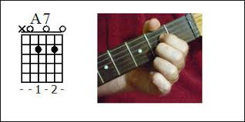
 |  |  |  | 440 | 29834.48 | 142 |  |  |  |  |  |  |  |  |  |  |  | 440 | 82.41 | 40 |  | 4 |  | E2 | E | gitara
 |  |  |  | 440 | 31608.53 | 143 |  |  |  |  |  |  |  |  |  |  |  | 440 | 87.31 | 41 |  | 5
 |  |  |  |  |  |  |  |  |  |  |  |  |  |  |  |  |  | 440 | 92.50 | 42 |  | 6
 |  |  |  |  |  |  |  |  |  |  |  |  |  |  |  |  |  | 440 | 98.00 | 43 |  | 7
 |  |  |  |  |  |  |  |  |  |  |  |  |  |  |  |  |  | 440 | 103.83 | 44 |  | 8
 |  |  |  |  |  |  |  |  |  |  |  |  |  |  |  |  |  | 440 | 110.00 | 45 |  | 9 |  | A2 | A | gitara
 |  |  |  |  |  |  |  |  |  |  |  |  |  |  |  |  |  | 440 | 116.54 | 46 |  | 10
 |  |  |  |  |  |  |  |  |  |  |  |  |  |  |  |  |  | 440 | 123.47 | 47 |  | 11
 |  |  |  |  |  |  |  |  |  |  |  |  |  |  |  |  |  | 440 | 130.81 | 48 |  | 12
 |  | Tabela tonskih frekvenc glede na komorni ton a1 = 440 Hz. |  |  |  |  |  |  |  | Recimo A, D, E ali D, G, A ali G, C, D ali C, F, G ... |  |  |  |  |  |  |  | 440 | 138.59 | 49 | O5 | 1
 |  | ton | frekvenca | opomba |  |  |  |  |  | 1 (E) | 329.63 | E4 |  |  |  |  |  | 440 | 146.83 | 50 |  | 2 |  | D3 | D | gitara
 |  | C(sk) | 16,35 Hz | C »subkontra« |  |  |  |  |  | 2 (B) | 246.94 | B3 |  |  |  |  |  | 440 | 155.56 | 51 |  | 3
 |  | Cis(sk) | 17,32 Hz |  |  |  |  |  |  | 3 (G) | 196 | G3 |  | 1.4983563948 | 1.3348770687 |  |  | 440 | 164.81 | 52 |  | 4
 |  | D(sk) | 18,35 Hz |  |  |  |  |  |  | 4 (D) | 146.83 | D3 |  | 1.3348770687 | 1.3348181818 |  |  | 440 | 174.61 | 53 |  | 5
 |  | Dis(sk) | 19,45 Hz |  |  |  |  |  |  | 5 (A) | 110 | A2 |  | 1.3348181818 | 1.3347894673 | 1.7817012498 |  | 440 | 185.00 | 54 |  | 6
 |  | E(sk) | 20,60 Hz |  |  |  |  |  |  | 6 (E) | 82.41 | E2 |  |  | 2.2449771845 |  |  | 440 | 196.00 | 55 |  | 7 |  | G3 | G | gitara
 |  | F(sk) | 21,83 Hz |  |  |  |  |  |  | C | 130.81 |  |  | 1.4982247165 | 1.5873073656 |  | 2.9220968329 | 440 | 207.65 | 56 |  | 8
 |  | Fis(sk) | 23,12 Hz |  |  |  |  |  |  | F | 87.31 |  |  | 1.4982247165 | 1.3347841026 |  |  | 440 | 220.00 | 57 |  | 9
 |  | G(sk) | 24,50 Hz |  |  |  |  |  |  | Ais | 116.54 |  |  |  |  |  |  | 440 | 233.08 | 58 |  | 10
 |  | Gis(sk) | 25,96 Hz |  |  |  |  |  |  |  |  |  |  |  |  |  |  | 440 | 246.94 | 59 |  | 11 |  | B3 | B | gitara
 |  | A(sk) | 27,50 Hz | (najnižji ton pri klavirju) |  |  |  |  |  |  |  |  |  |  |  |  |  | 440 | 261.63 | 60 |  | 12
 |  | Ais(sk) | 29,14 Hz |  |  |  |  |  |  |  |  |  |  |  |  |  |  | 440 | 277.18 | 61 | O6 | 1
 |  | H(sk) | 30,87 Hz |  |  |  |  |  |  |  |  |  |  |  |  |  |  | 440 | 293.66 | 62 |  | 2
 |  | C(k) | 32,70 Hz | C »kontra« |  |  |  |  |  |  |  |  |  |  |  |  |  | 440 | 311.13 | 63 |  | 3
 |  | Cis(k) | 34,65 Hz |  |  |  |  |  |  |  |  |  |  |  |  |  |  | 440 | 329.63 | 64 |  | 4 |  | E4 | E | gitara
 |  | D(k) | 36,71 Hz |  |  |  |  |  |  |  |  |  |  |  |  |  |  | 440 | 349.23 | 65 |  | 5
 |  | Dis(k) | 38,89 Hz |  |  |  |  |  |  |  |  |  |  |  |  |  |  | 440 | 369.99 | 66 |  | 6
 |  | E(k) | 41,20 Hz |  |  |  |  |  |  |  |  |  |  |  |  |  |  | 440 | 392.00 | 67 |  | 7
 |  | F(k) | 43,65 Hz |  |  |  |  |  |  |  |  |  |  |  |  |  |  | 440 | 415.30 | 68 |  | 8
 |  | Fis(k) | 46,25 Hz |  |  |  |  |  |  |  |  |  |  |  |  |  |  | 440 | 440.00 | 69 |  | 9
 |  | G(k) | 49,00 Hz |  |  |  |  |  |  |  |  |  |  |  |  |  |  | 440 | 466.16 | 70 |  | 10
 |  | Gis(k) | 51,91 Hz |  |  |  |  |  |  |  |  |  |  |  |  |  |  | 440 | 493.88 | 71 |  | 11
 |  | A(k) | 55,00 Hz |  |  |  |  |  |  |  |  |  |  |  |  |  |  | 440 | 523.25 | 72 |  | 12
 |  | Ais(k) | 58,27 Hz |  |  |  |  |  |  |  |  |  |  |  |  |  |  | 440 | 554.37 | 73 | O7 | 1
 |  | H(k) | 61,74 Hz |  |  |  |  |  |  |  |  |  |  |  |  |  |  | 440 | 587.33 | 74 |  | 2
 |  | C(v) | 65,41 Hz | »veliki« C |  |  |  |  |  |  |  |  |  |  |  |  |  | 440 | 622.25 | 75 |  | 3
 |  | Cis(v) | 69,30 Hz |  |  |  |  |  |  |  |  |  |  |  |  |  |  | 440 | 659.26 | 76 |  | 4
 |  | D(v) | 73,42 Hz |  |  |  |  |  |  |  |  |  |  |  |  |  |  | 440 | 698.46 | 77 |  | 5
 |  | Dis(v) | 77,78 Hz |  |  |  |  |  |  |  |  |  |  |  |  |  |  | 440 | 739.99 | 78 |  | 6
 |  | E(v) | 82,41 Hz |  |  |  |  |  |  |  |  |  |  |  |  |  |  | 440 | 783.99 | 79 |  | 7
 |  | F(v) | 87,31 Hz |  |  |  |  |  |  |  |  |  |  |  |  |  |  | 440 | 830.61 | 80 |  | 8
 |  | Fis(v) | 92,50 Hz |  |  |  |  |  |  |  |  |  |  |  |  |  |  | 440 | 880.00 | 81 |  | 9
 |  | G(v) | 98,00 Hz |  |  |  |  |  |  |  |  |  |  |  |  |  |  | 440 | 932.33 | 82 |  | 10
 |  | Gis(v) | 103,83 Hz |  |  |  |  |  |  |  |  |  |  |  |  |  |  | 440 | 987.77 | 83 |  | 11
 |  | A(v) | 110,00 Hz |  | prima (1) C |  |  |  |  | A | 110 |  |  |  |  |  |  | 440 | 1046.50 | 84 |  | 12
 |  | Ais(v) | 116,54 Hz |  |  |  |  |  |  |  | 164.81 | 54.81 | 1.4982727273 |  |  |  |  | 440 | 1108.73 | 85 | O8 | 1
...

